AAS Model Checklist Information
AAS Model Checklist Information
분류(대상) | 정보 | 설명 | 비고
기본정보 | * 본 체크리스트는 2026년 중소기업벤처부 과제공고 기준을 대상으로 제작하였습니다.
 | Id 버전 | AAS 모델링시 참조한 표준 및 근거자료에 대한 버전을 확인한다. 예시) CDD 버전, eCl@ss 버전, ETIM 버전 등
 | IRDI 관련 내용 | 작성하려는 항목의 IRDI가 CDD/eCl@ss에 존재하여야 하며, CDD/eCl@ss에 정의된 내용과 모두 일치해야만 CDD/eCl@ss에서 정의된 Semantic Id를 사용할 수 있다. (예: 단위, 데이터 타입 등이 일부라도 일치하지 않으면 사용할 수 없다)
 | IRI 양식 | 구조 : - Submodel: KOSMO 홈페이지주소/ids/sm/AAS명/Submodel명/version 예시) https://www.smart-factory.kr/ids/sm/ACB/TechnicalData/1/0 - Submodel 외 항목: KOSMO 홈페이지주소/ids/카테고리/변수명/version 예시) https://www.smart-factory.kr/ids/cd/TypeOfActuator/1/0 https://www.smart-factory.kr/ids/aas/ACB/1/0 * IDTA 표준 서브모델 템플릿을 사용한 경우에는 IRI를 변경하지 않고, 그대로 사용해야 한다. 단, 서브모델의 Id는 IDTA에서 정의한 IRI가 있더라도 중기부에서 정의한 구조를 사용해야 한다. * AAS와 Submodel에 한하여 administration에 버전 정보를 입력하고 ID 뒷부분 '/version' 과 일치 시킬것 * 용어설명 sm: Submodel cd : ConceptDescription aas : AAS | 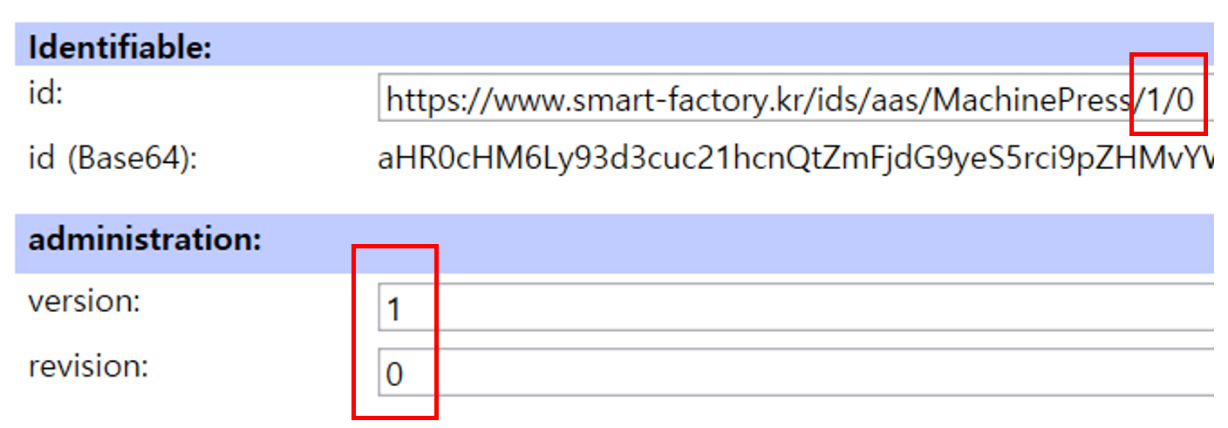
 | 장비특화 Submodel 구성 | Technical Data 및 Operational Data를 포함한 장비특화 서브모델에서 Property를 추가할 경우 2단계 이상의 계층 세분화가 되어야 한다. * Technical Data 서브모델 세분화는 IDTA 표준 구조 이후 장비특화 계층이 2단계 이상이어야 한다 * 각 계층과 컬렉션은 명확한 분류 목적을 가져야 하며, 별도의 모델링 근거 없이 단순히 하위 요소만을 포함하는 중간 SMC는 계층 세분화 요건을 충족하지 않은 것으로 판단함.
체크리스트 참조/공통체크사항 | idShort 설정여부 | idShort가 설정되어 있는지 확인한다. * Naming rule/Convention (권고사항) ① 공백, 특수문자(‘_’, underbar, ‘-‘, hyphen 제외)를 포함하지 않음 ② 일관된 표기법 사용 / 예) 모든 단어를 띄어쓰기 없이 대문자로 시작 예시) "Rated voltage" -> "RatedVoltage" 또는 "Rated_Voltage" 등등
 | Id | 각 항목의 Id 양식을 확인하고, IRDI 형식인지 IRI 형식인지 구분한다. IRDI인 경우, 해당 항목이 CDD/Ecl@ss에 존재하여야 한다. IRI인 경우, 정해진 양식을 준수하고 있는지 확인한다.
 | description 또는 definition 여부 | 해당 항목에 대한 description 또는 definition이 작성되어 있는지 확인한다. 모든 서브모델 엘리먼트는 시맨틱 정보를 정의하는 정상적인 Concept Description(CD)을 가져야 함 정상적인 CD란 Preferred Name, Definition를 필수 포함하고, 선택적으로 적절한 DataType, Unit이 포함되어야 함 단, Definition의 경우 영문으로 작성된 정의는 반드시 포함되어야 함
 | 기타 | ① IDTA가 배포한 서브모델 내부에 자체적으로 포함되어 있는 오류에 대해서는 수정하지 않아야 한다. 예시) IRDI 2개 포함, definition 미작성 등 ② Ecl@ss, CDD에서 정의되어 있지 않은 definition은 자체적으로 정의하지 않고 그대로 사용하여야 한다. ③ Property의 완성도 및 충실도에 대한 정성적 평가를 진행한다. 즉, 본 체크리스트를 통해 정량적으로 평가하지는 않지만, 이후 전문가들에 의해 Property 개수, Property 의미 등이 정성적으로 평가될 예정이다. ④ Technical Data, Operational Data 서브모델 포함(단, Digital Nameplate, Handover Documentation 서브모델 제외) "설비/장비의 특징을 반영하는" 최소 4개 서브모델에 대해서는, 장비 특화 추가 프로퍼티 항목에 대한 value example을 참조모델 및 활용 가이던스 문서에 제시해야 한다. ⑤ 모델 제출 시에는 "「AAS 제조데이터 표준 참조모델 사전 검증 보고서」 작성 요령"에 따라 사전 검증보고서를 제출하여야 한다.

